画面レイアウト・項目定義確認
No | テスト内容
1 | 画面レイアウト・項目定義確認

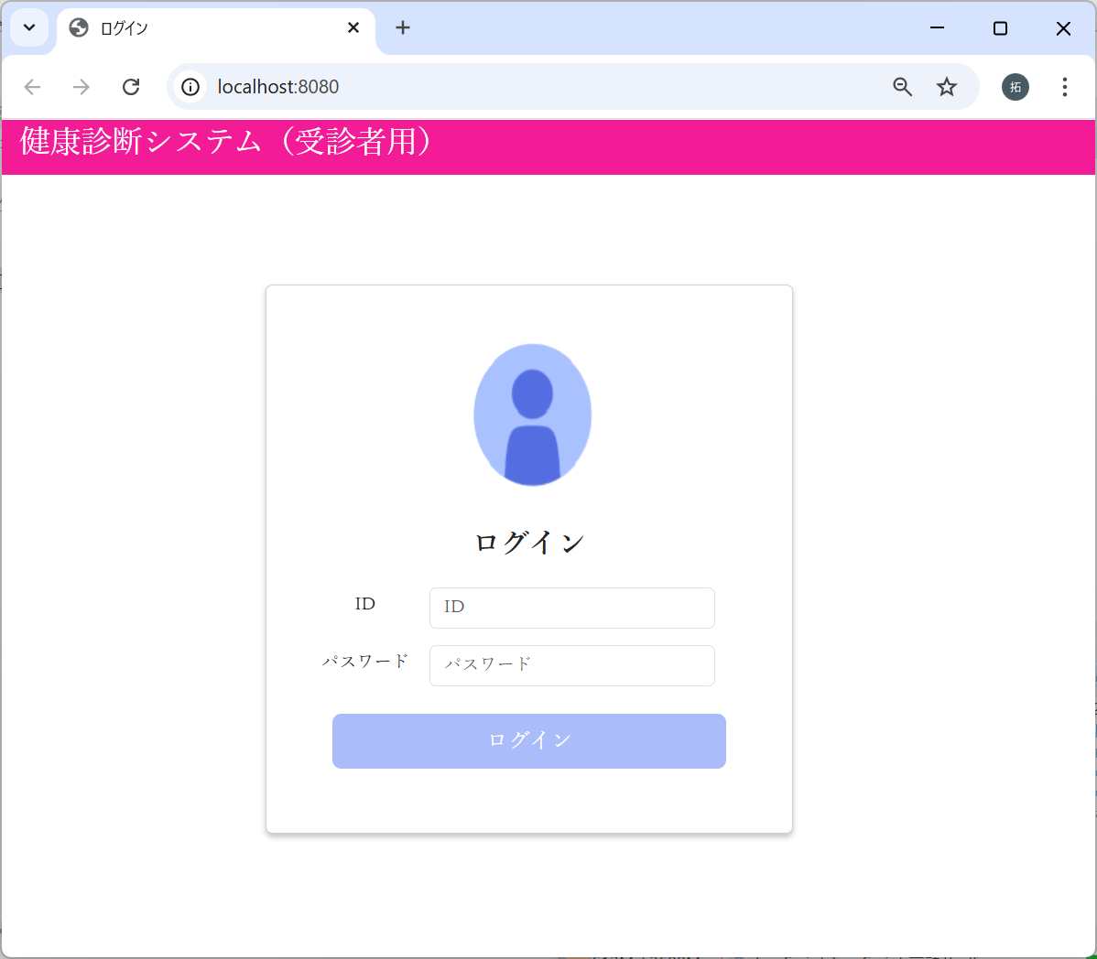
 |  |  |  |  |  |  |  |  |  | 画面レイアウト

 |  |  |  |  |  |  |  |  |  |  | ログイン |  |  | ×

 |  |  |  |  |  |  |  |  |  |  |  | ログイン

 |  |  |  |  |  |  |  |  |  |  |  | ID

 |  |  |  |  |  |  |  |  |  |  |  | パスワード

 |  |  |  |  |  |  |  |  |  |  |  |  | ログイン

画面項目
画面名 | 身長入力画面
No. | 項目名 | テキスト | 種類 | 型 | 桁数 | 必須 | I/O | 取得元 | 備考
1 | タイトル | ログイン | タイトル |  |  |  | O
2 | 見出し | ログイン | 見出し |  |  |  | O
3 | IDラベル | ID | ラベル |  |  |  | O
4 | ID |  | インプット | 文字列 |  |  | I
5 | パスワードラベル | パスワード | ラベル |  |  |  | O
6 | パスワード |  | パスワード | 文字列 |  |  | I |  | 01_共通設計_パスワード仕様
7 | ログインボタン | ログイン | ボタン |  |  |  | O |  | 押下時にログイン処理を実施し、成功した場合メニュー画面へ遷移する

バリデーションチェック
No | テスト内容
2 | バリデーションチェック
2-1 | ユーザID空文字チェック
2-2 | パスワード空文字チェック
2-3 | ユーザ存在チェック
2-4 | パスワードチェック

2-1：ユーザID空文字チェック


ユーザIDが未入力の場合
でログインボタンクリック



ユーザIDが未入力です。
のエラーメッセージが表示された。

2-2：パスワード空文字チェック


パスワードが未入力の場合
でログインボタンクリック



パスワードが未入力です。
のエラーメッセージが表示された。

2-3：ユーザ存在チェック
m_userテーブル
user_id | password | first_name | last_name | age | sex | tel
ユーザID | パスワード | 名 | 姓 | 年齢 | 性別 | 電話番号
10001 | 9a934400c85ec9c23858b8b4043fcc409862b1b513f3b89ff05c106a7b1382e4319a5f631e94d5d016c68b342243b0d0fd9e9fbbe2b24e2fc680ed3eb4d0769a | 佐々木 | 謙介 | 28 | 1 | 08011223344
※ただしパスワードは暗号化されている。暗号化前の値は「Sasaki0209Kensuke」


ユーザIDにDB未登録の
値を入力した場合
でログインボタンクリック



該当ユーザが存在しません。
のエラーメッセージが表示された。

2-4：パスワードチェック
m_userテーブル
user_id | password | first_name | last_name | age | sex | tel
ユーザID | パスワード | 名 | 姓 | 年齢 | 性別 | 電話番号
10001 | 9a934400c85ec9c23858b8b4043fcc409862b1b513f3b89ff05c106a7b1382e4319a5f631e94d5d016c68b342243b0d0fd9e9fbbe2b24e2fc680ed3eb4d0769a | 佐々木 | 謙介 | 28 | 1 | 08011223344
※ただしパスワードは暗号化されている。暗号化前の値は「Sasaki0209Kensuke」
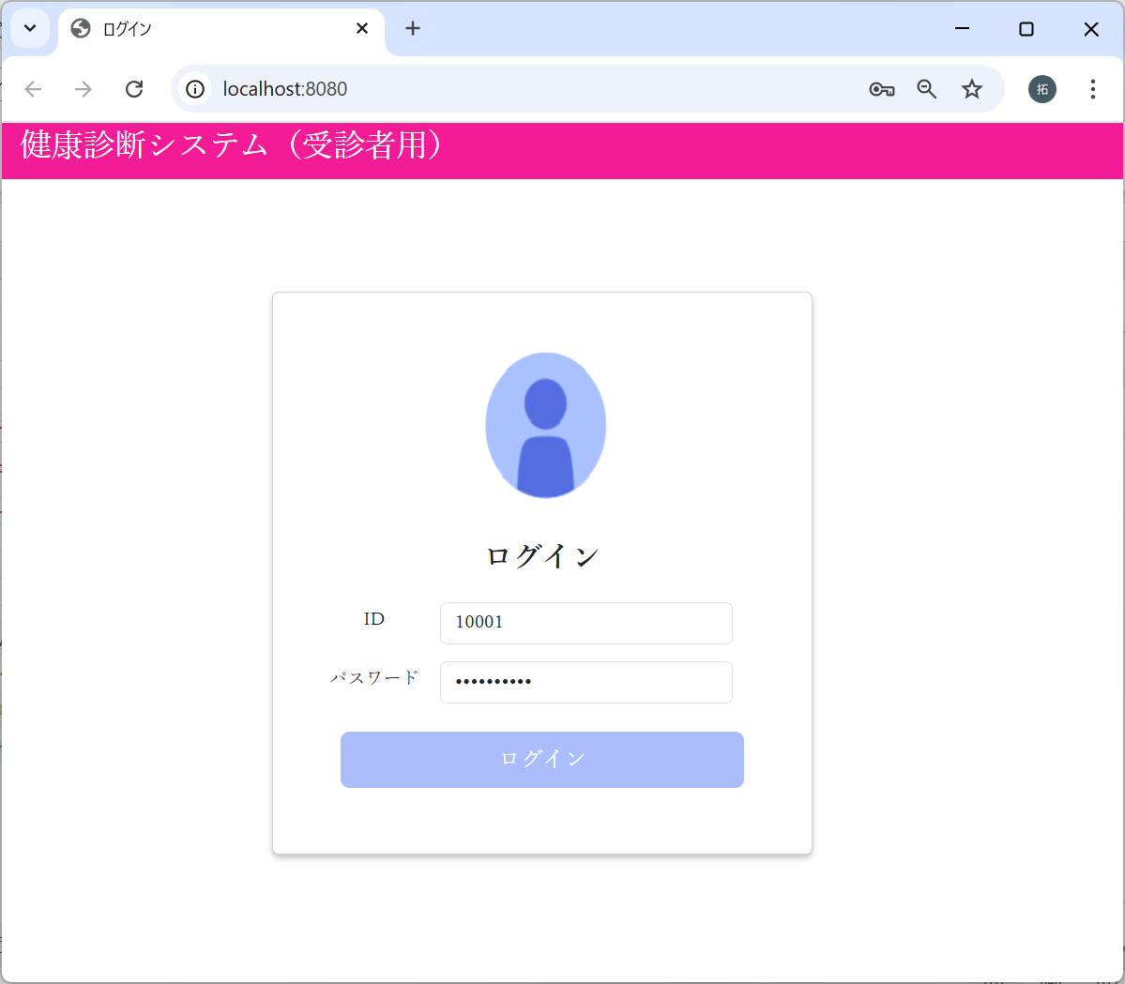

パスワードに”Sasaki0209”
を入力した場合
でログインボタンクリック

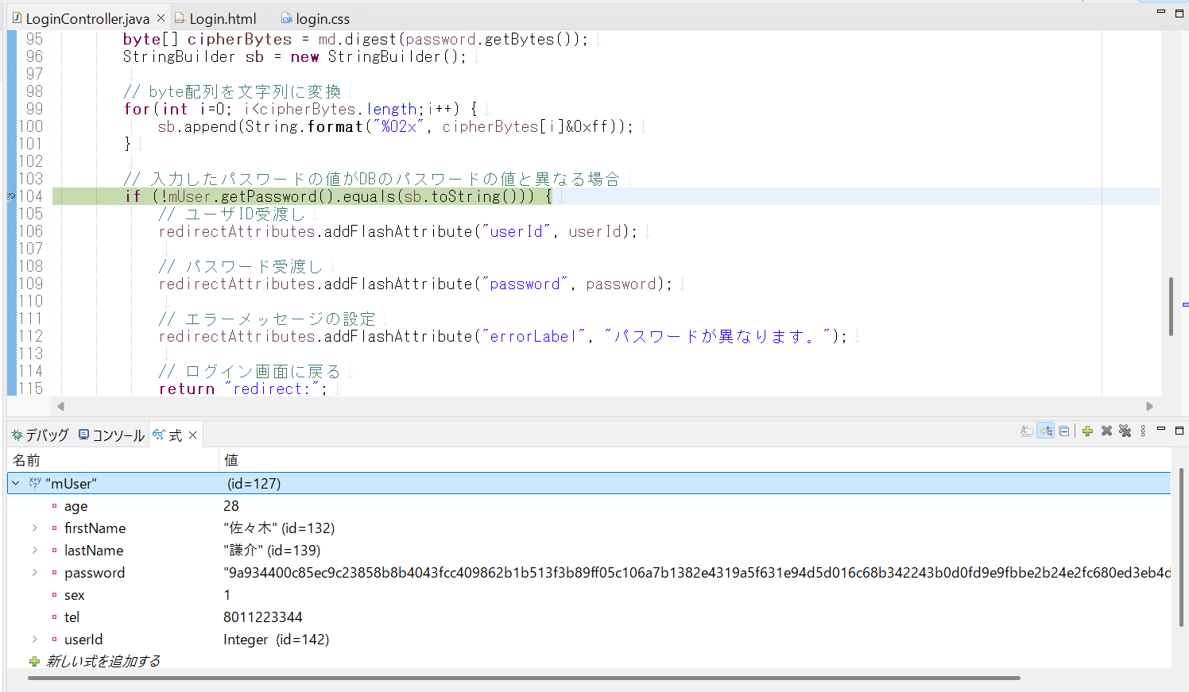

入力されたパスワード、DBのパスワードの比較は、
暗号化された値どうしで比較している。

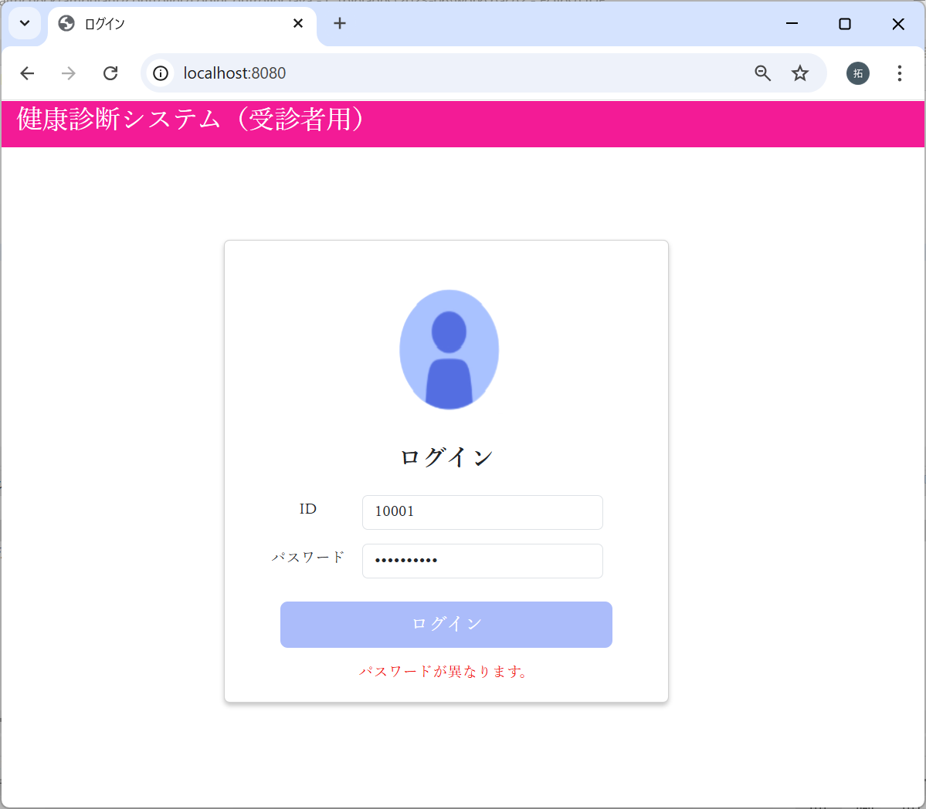

パスワードが異なります。
のエラーメッセージが表示された。

画面遷移
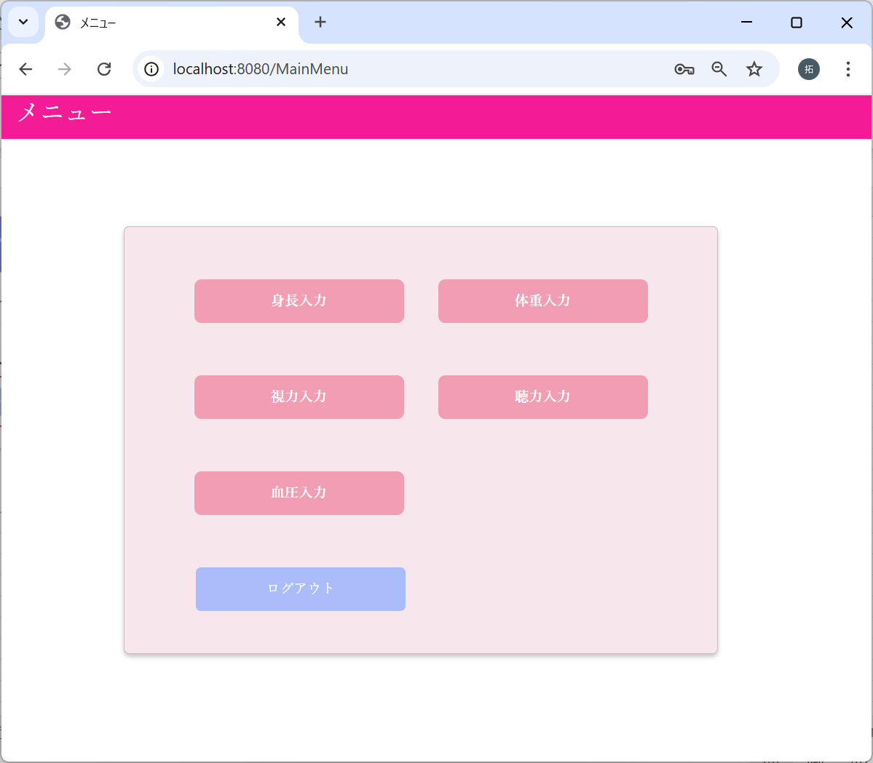
No | テスト内容
3 | 画面遷移

m_userテーブル
user_id | password | first_name | last_name | age | sex | tel
ユーザID | パスワード | 名 | 姓 | 年齢 | 性別 | 電話番号
10001 | 9a934400c85ec9c23858b8b4043fcc409862b1b513f3b89ff05c106a7b1382e4319a5f631e94d5d016c68b342243b0d0fd9e9fbbe2b24e2fc680ed3eb4d0769a | 佐々木 | 謙介 | 28 | 1 | 08011223344
※ただしパスワードは暗号化されている。暗号化前の値は「Sasaki0209Kensuke」


パスワードに”Sasaki0209Kensuke”
を入力した場合
でログインボタンクリック

